1
序号 | 书名 | 丛书名 | 版次 | CIP4 | 营销分类 | 营销分类号 | 中图分类号 | ISBN | 价格 | 出版地 | 出版社 | 作者 | 译者/编者 | 尺寸 | 开本 | 页数 | 装帧 | 出版日期 | 内容提要 | 首印数量 | 图书卖点 | 封面 | 报订数
1 | 唐代的国际关系 |  | 1 | D829 | 中国史 | 100302 | D829 | 978-7-5475-1612-6/D.062 | 40.00 | 上海 | 中西 | [日]石见清裕 著 | 吴志宏译 | 18.4cm | 32开 | 164 | 精装 | 2019-09-01 | 本书由“关于唐朝”、“唐王朝的建立”、“中亚的游牧民与队商民”、“长安与外交礼仪”、“东亚国际关系的变化”等章节构成。将唐代（618-907）中国放在欧亚大陆的国际关系史之下，以求更为客观地审视唐代与周边政权的国际关系。 | 2950 | ☆唐代国际关系领域的入门级图书 ☆从欧亚大陆变动的视角，深入浅出地解析唐代错综的国际关系 ☆语言平实，随附多幅图片，可读性强 广告语：日本著名唐史学者石见清裕，通过欧亚大陆变动的视角，解析唐代错综的国际关系（中西书局出品） | 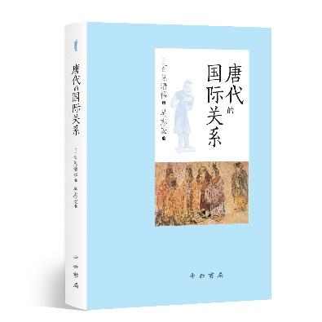
2 | 胡言词典(合集版 增订本) |  | 1 | H136.5 | 语言文化 | 1603 | H136.5 | 978-7-5475-1607-2/H.096 | 50.00 | 上海 | 中西 | 胡言 著 |  | 18.4cm | 32开 | 326 | 精装 | 2019-09-01 | 本书稿作者从比较文化和比较语言学角度出发，结合自己在国内外的生活观察，利用自己掌握的多门外语知识，用轻松幽默的语言，对社会上流行的外来语和流行语作另类解读，指出各种外来语和流行语的用法之误，内容涉及英、日、韩等多种语言，题材遍布社会生活各个方面，而且并不拘泥于单纯的词语分析，而是更注重揭示语言现象背后的文化内涵和深层心理。 | 1860 | 广告语：对外来语和流行语的一种另类解读 ★一份21世纪初中国社会流行语的观察记录 ★揭示语言现象背后的文化内涵与深层心理 | 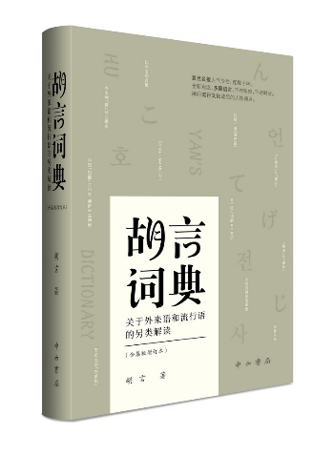
3 | 黄文弼画传 |  | 1 | K825.81-64 | 文物考古 | 1005 | K825.81-64 | 978-7-5475-1622-5/K.309 | 218.00 | 上海 | 中西 | 上海嘉定博物馆、厦门大学考试研究中心 编 |  | 26.0cm | 16开 | 270 | 精装 | 2019-10-01 | 本书以古代科举史为研究对象，内设论文、史料、专访、书评、文物、孔庙与书院、科举文化巡展等栏目，研究内容主要有科举史史料研究、相关文物研究、科举制度研究、科举史相关人物研究、科举文化研究等。本研究辑刊的出版填补了中国科举学术界专业出版物的空白。 | 757 | 广告语：黄文弼先生一生西域考古历程的图文全展现【编辑推荐】：黄文弼先生被誉为中国西北考古第一人，他在1928—1930年作为唯一的一位中国的考古学家参加中瑞西北科学考查团时期，一方面痛心于斯坦因等人当年劫掠的中国西北文书，用自己的能力尽可能阻扰中国的文书继续被国外考古探险家带出国；另一方面他又在艰苦的条件下，独自对吐鲁番盆地和环塔里木盆地的古代遗址做考古调查，并发掘、收集了不少文献资料。本书系统收录了黄文弼先生从童年少年时代、自北大求学、进行西北科学考察直至新中国成立后著述不朽各个时段反映其生平面貌，以及其在考察途中所拍摄的照片，配以文字解说，生动详实地展现了这位中国西北考古第一人的人生经历。书中图片清晰美观，展示了不少珍稀的历史图片资料，设计精美，装帧厚重典雅，适宜阅读、收藏。 | 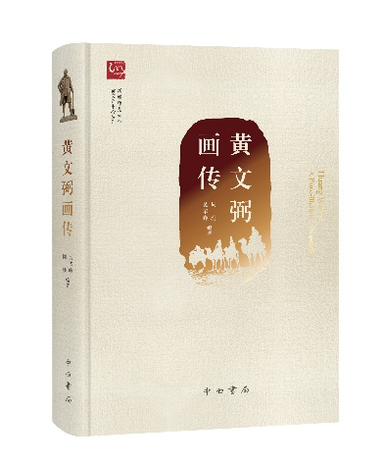
4 | 西域历史与考古研究 |  | 1 | K294.5-53 | 文物考古 | 1005 | K294.5-53 | 978-7-5475-1626-3/K.310 | 160.00 | 上海 | 中西 | 侯灿 著 |  | 26.0cm | 16开 | 421 | 精装 | 2019-10-01 | 本书是新疆师范大学历史系老教授侯灿先生的论文结集。收录了侯灿先生生前撰写的有关西域历史与考古研究的论文40余篇。分三部分，第一部分为“西域历史与丝绸之路研究”；第二部分为“吐鲁番历史与吐鲁番考古研究”；第三部分为“楼兰考古研究”。 | 763 | 广告语：新疆西域文物考古及历史文化研究专家——侯灿先生遗著 【编辑推荐】：侯灿先生是我国著名的西域考古与历史研究专家，为我国新疆的考古研究工作做出了重要的贡献。侯灿先生的学术，以高昌研究最有影响。其次是楼兰，第三是和田。侯灿先生利用吐鲁番出土高昌时期的墓表资料撰写的《麴氏高昌王国官制研究》巨文（1984年），对于高昌官员的几个系列和等级进行了详实的考证，即使今天也必须参考。侯灿先生参加了新中国成立以来对楼兰第一次真正意义上的考古工作，深受各界重视。有关和田的研究，侯灿先生主要围绕麻扎塔格古戍堡进行了讨论，涉及其在丝绸之路上的地位以及和田绿洲的变迁等问题。《西域历史与考古研究》一书是对侯灿先生毕生研究的总结。 | 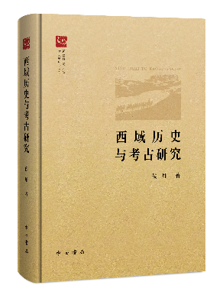
5 | 海洋文明研究(第四辑) |  | 1 | P7-092 | 天文学、地球科学 | 2006 | P7-092 | 978-7-5475-1618-8/P.006 | 58.00 | 上海 | 中西 | 苏智良 主编 |  | 26.0cm | 16开 | 252 | 平装 | 2019-09-01 | 《海洋文明研究》是由上海师范大学人文与传播学院创办，旨在配合21世纪“海上丝绸之路”国家战略，关注蓝色海洋文明，推动海洋史学术研究，刊载海洋史各相关领域学术论文的专业学术辑刊。第四辑收录有关“长三角”近世变迁等相关论文约20篇。 | 570 | ☆国内海洋文明研究的最新成果展示 ☆内容丰富，涉及中国古代的海上贸易、渔业、海防等问题 | 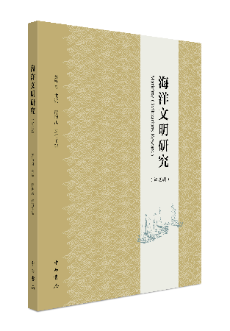
6 | 多元视野下民间信仰与国家权力的互动：以明清江南为中心 |  | 1 | B933 | 通史；古代史 | 100301 | B933 | 978-7-5326-5404-8/B.322 | 78.00 | 上海 | 辞书 | 王健 |  | 24.0cm | 16开 | 208 | 平装 | 2019-09-01 | 本书主要以明清时期江南地区民间信仰为研究对象，以明清江南地区为研究重点，通过总体讨论以及若干个案的分析，从毁淫祠、神灵入祀、神庙信仰空间的演变、民间进香活动的变迁等各个不同的角度入手，深入剖析在各种因素的作用下，地方社会中政治权力、正统意识形态、地方文化与民间信仰之间复杂的博弈关系及其演变趋势，并进而力图对明清以来在江南地区国家与主流文明如何试图控制、改造民间信仰，而在地方社会中民间信仰及其相关的不同群体又如何因应，其结果怎样等问题有比较深入的阐发。 | 839 | 本书是关于明清江南地区民间信仰的专业研究书籍，在江南地方史、地方文化研究方面有一定价值和意义。全书既有个案探讨，又有整体关照，希望能够从多元的视角，利用丰富的史料重点解析不同时期各种类型互动形态的复杂过程及其对地域社会的影响，进而对明清江南民间信仰乃至江南区域社会史的研究有所参考。 | 